DBSEE初衷
做目前市场，网上没有的表数据对比功能。
力求以下优势：
・操作简单、用户可自己配置，若没配置会有默认选项。
※目标：不需要工具说明文档
・速度快。数据时，内存溢出不可。
本人之前做过PenguinsDbtools工具，参照最后三个SHEET。
这次主要用RCP重新设计UI。
※可升级到WEB版（RCP⇒RAP）

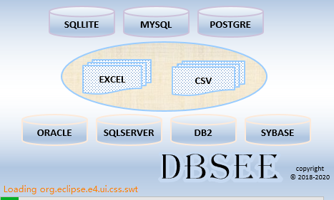

要求：
工作经验四年以上。JAVA编码经验两年以上。
了解SQL，JDBC
画面线程控制（UI多线程）。
最好熟悉SWT，JFACE，ECLIPSE RCP开发
有做桌面经验的或做工具经验的优先。
不限国籍，在家工作。
人数总共3人。
报酬按难度，代码有效行数会做分配。
或
工具商业化后，可按卖出百分比分配。
具体面谈

报酬按难度，代码有效行数会做分配。
或
工具商业化后，可按卖出百分比分配。
具体面谈

JAVA内存大对象
JAVA内存大对象

数据库连接池
 | 数据库连接

 |  | 数据库N
 |  |  | 表N
 |  |  |  | 列名N | Columns

 |  |  |  | 表数据 | List<XlsRecord> tblDataList

 |  |  |  | 主键 | MainKeys
 |  |  |  | 约束 | Constraints
 |  |  |  | 外键 | Foreign Keys
 |  |  |  | 参照 | References
 |  |  |  | 触发器 | Triggers
 |  |  |  | 索引 | Indexes
 |  |  |  | 表分区 | Patritions
 |  |  |  | 建表语句 | CreateTblSql

 |  |  | 视图N
 |  |  | 索引N
 |  |  | Procedures
 |  |  | Triggers
 |  |  | Events
 |  |  | SEQ

 | 配置文件的JAVA对象

個人製品
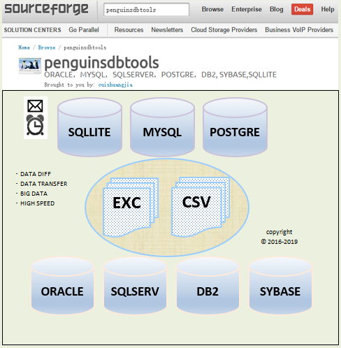
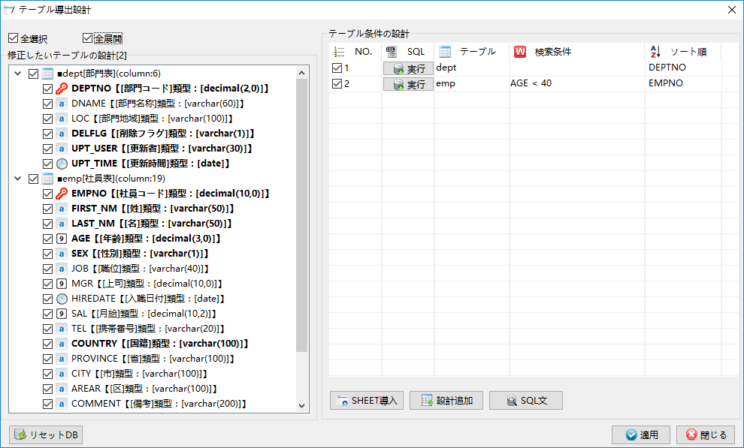

１

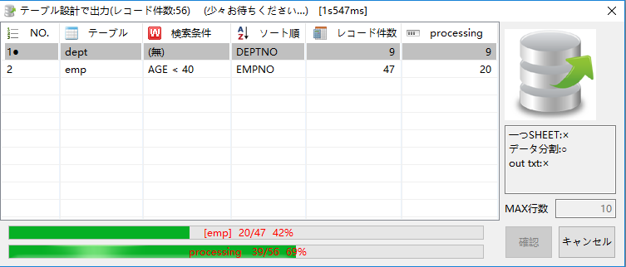

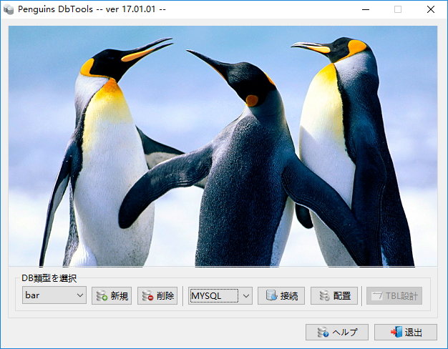
２

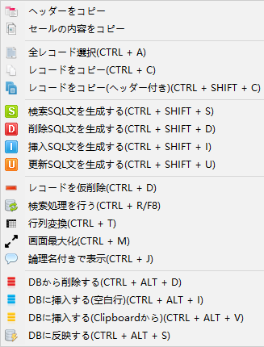

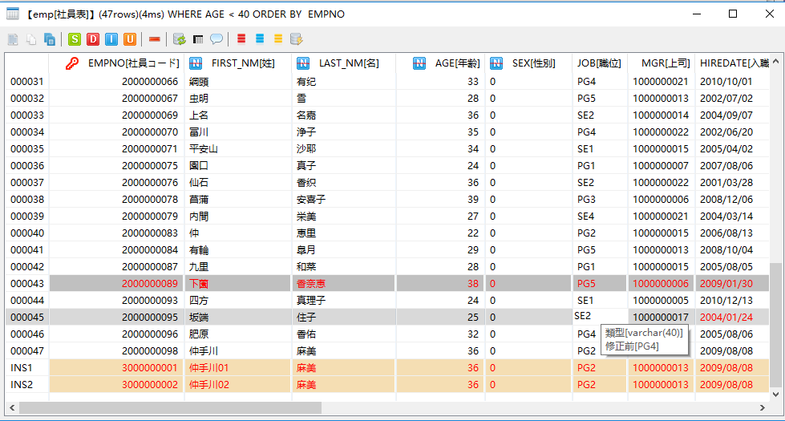

３

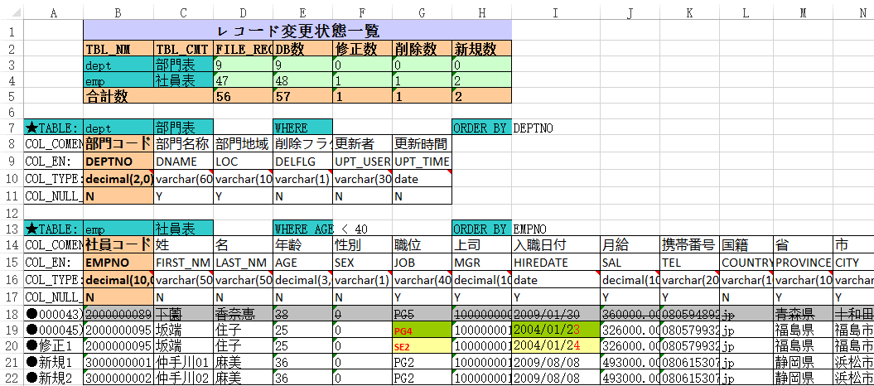

４

Penguins DbTools画面概述
Penguins DbTools画面概述

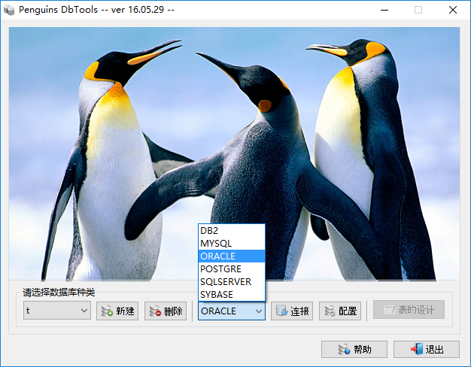
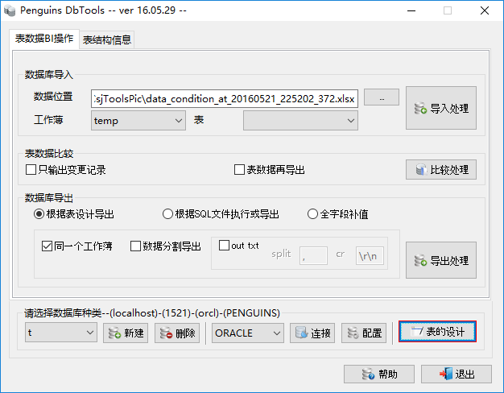
激活表数据BI操作面板 ctrl+1
激活表结构信息面板 ctrl+2
激活SQL文窗口 ctrl+q
激活SQL执行历史窗口 ctrl+h
激活表的导出设计窗口 ctrl+d
11

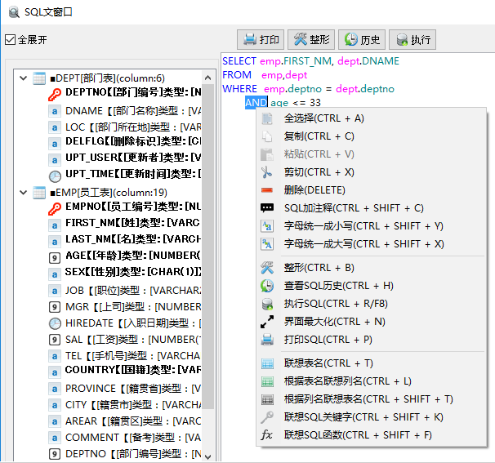
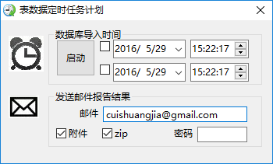

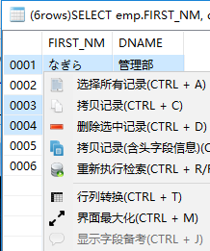

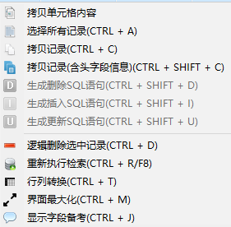
2

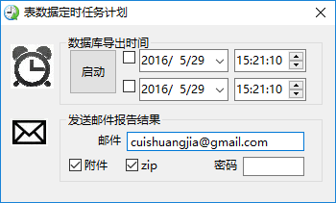

3

1

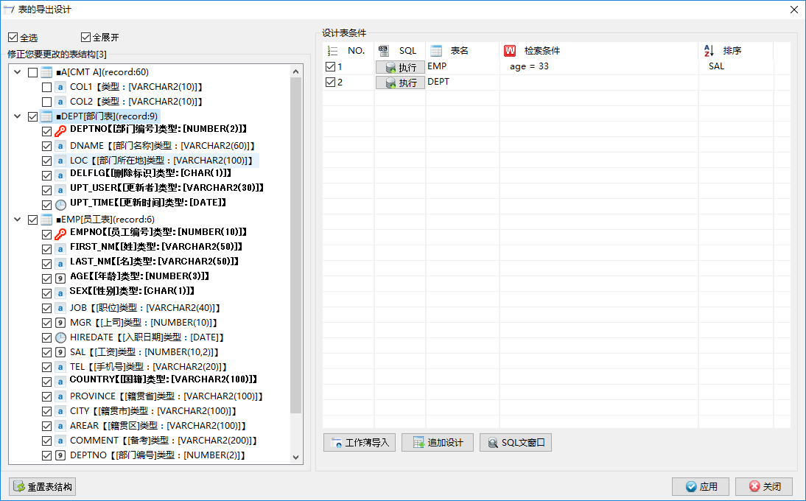
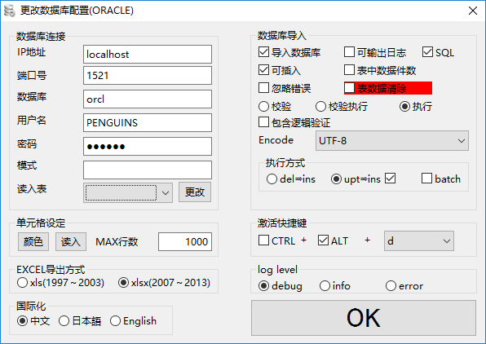

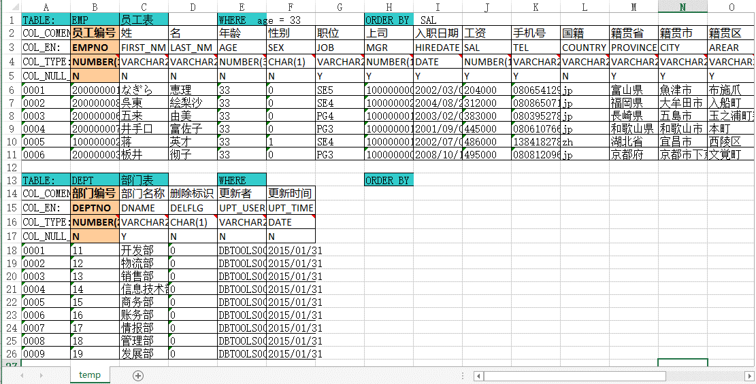

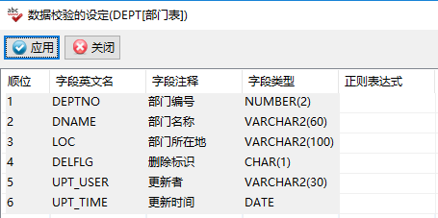

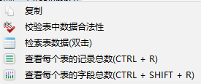
4

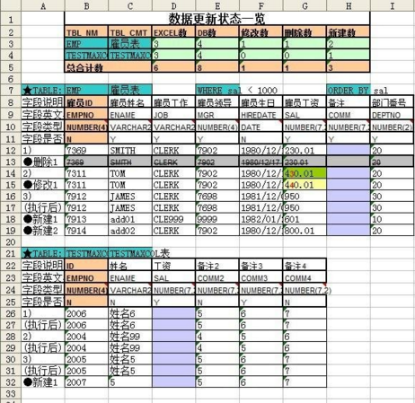
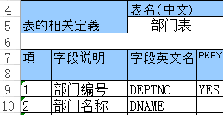

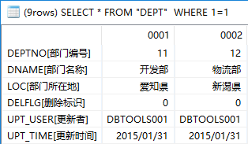

5
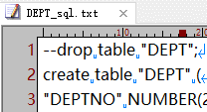

8

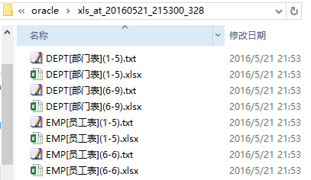
12
13
14
15

9

7

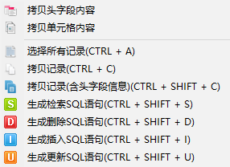
10
 | 与其他操作数据库的工具相比，有如下特点：
 | 1. | 支持多种数据库，保持画面动作一致性。支持EXCEL各种版本及语言国际化。
 | 2. | 支持定时导入导出数据，并邮件通知。 | 12. | 当表结构发生变更时，表数据不会丢失。
6
 | 3. | 写SQL文时，可以根据SQL窗口的表结构，进行联想编写。 | 13. | 可自定义模板，生成表结构EXCEL文档或DB环境比较。
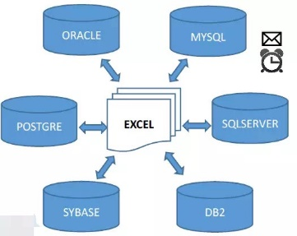
 | 4. | 可以检验脏数据。 | 14. | 支持不同数据库间的表数据迁移。
 | 5. | 支持检索结果一览的行列转换。 | 15. | 生成建表SQL语句。
 | 6. | 单表检索结果时，表主KEY，非空字段和各字段的备考也能显示到一览上。根据选择记录生成对应的SQL语句。
 | 7. | 通过表设计，可以快速的导出数据到EXCEL或TXT，生成当前数据库的快照。
 | 8. | 表数据可以放在一个SHEET中，这样的好处是一个SHEET上的数据就是一个测试分支。
 | 9. | 可以进行分页导出，支持大数据量。
 | 10. | 可以差分比较当前数据库和指定快照有哪些不同。快照可以是EXCEL也可以是TXT。
 | 11. | 快照导入数据库时，可以生成INSERT文。

Penguins DbTools与其他工具的对比
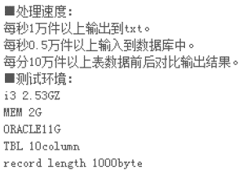
 |  |  |  |  |  | Penguins DbTools与其他工具的对比
工具名称 |  |  | PenguinsDbTools |  | DbVisualizer |  | SI Object Browser | PLSQL Developer |  | Navicat |  | a5m2 |  | CSE | sqldeveloper | pgAdmin III | Popular Beetle
支持数据库 |  |  | JDBC方式，支持多种数据库 |  | JDBC方式，支持多种数据库 |  | ORACLE | 操作ORACLE的经典工具 |  | 不同数据库有不同的工具版本 |  | ODBC方式支持多种数据库 |  | ODBC方式支持多种数据库 | ORACLE官方数据库 | POSTGRE官方数据库 | 数据差分工具，支持多种数据库
付费方式 |  |  | 免费软件 |  | 179美元/1年(20000日元)可破解 |  | 46500日元/2年 | 216美元/1年(23000日元)可破解 |  | 799美元(85000日元)可破解 |  | 免费软件 |  | 免费软件 | 免费软件 | 免费软件 | 试用一个月 | 5万日元/2年
安装 |  |  | 解压即可运行 |  | 解压即可运行 |  | 解压即可运行 | 解压即可运行 |  | 需要安装 |  | 解压即可运行 |  | 解压即可运行 | 需要安装 | 需要安装 | 需要安装
画面基本 |  |  |  |  |  |  |  |  |  |  |  |  |  |  | 官方软件 | 官方软件 | 和EXCEL，文本文件不相关
 | 表定义 |  |  |  |  |  |  |  |  |  |  |  |  |  | 暂不评论 | 暂不评论 | 暂时不做对比
 |  | 字段属性小图标 | ● |  | × |  | × | × |  | × |  | × |  | ×
 |  | 复制粘贴 | ● |  | ● |  | ● | ● |  | ● |  | ● |  | ●
 |  | 定义书生成 | ● |  | × |  | ● | × |  | ● |  | ● |  | ●
 |  | 定义书与DB的差分比较 | ● |  | × |  | × | × |  | × |  | × |  | ×
 |  | 表字段的校验 | ● |  | × |  | × | × |  | × |  | × |  | ×
 | 表数据一览
 |  | 行列转换 | ● |  | × |  | × | × |  | × |  | × |  | ×
 |  | 排序 | ● |  | ● |  | ● | ● |  | × |  | ● |  | ×
 |  | 列顺序 | ● |  | ● |  | × | ● |  | ● |  | × |  | ×
 |  | 对齐方式 | ● |  | ● |  | ● | ● |  | ● |  | ● |  | ×
 |  | 行号 | ● |  | ● |  | × | ● |  | × |  | × |  | ×
 |  | 字段主键表示 | ● |  | ● |  | × | × |  | × |  | ● |  | ×
 |  | 字段的备注表示 | ● |  | × |  | × | × |  | × |  | ● |  | ×
 |  | 字段NULL表示 | ● |  | ● |  | ● | × |  | × |  | ● |  | ×
 |  | 数据NULL表示 | ● |  | ● |  | × | ● |  | ● |  | ● |  | ×
 |  | 直接编辑保存到数据库 | ● | 也可通过EXCEL来编辑 | × |  | ● | ● |  | ● |  | ● |  | ●
 |  | 数据一览再检索 | ● |  | ● |  | × | × |  | × |  | ● |  | ×
 | SQL窗口
 |  | 关键字的颜色 | ● |  | ● |  | ● | ● |  | ● |  | ● |  | ●
 |  | SQL执行时间 | ● |  | ● |  | ● | ● |  | ● |  | ● |  | ●
 |  | SQL整形 | ● |  | × |  | ● | × |  | × |  | ● |  | ●
 |  | 根据列找表 | ● |  | × |  | × | × |  | × |  | × |  | ×
 |  | 根据表找列 | ● |  | × |  | × | × |  | × |  | × |  | ×
 |  | 历史记录 | ● |  | ● |  | ● | ● |  | ● |  | ● |  | ●
画面高级
 |  | 表数据导出EXCEL | ● | 支持大数据 | × |  | ● | ● |  | ● |  | ● | EXCEL死掉的情况经常发生 | ●
 |  | 表数据导出TXT | ● | 支持大数据 | × |  | ● | ● |  | ● |  | ● |  | ●
 |  | 数据导入 | ● | 支持大数据 | × |  | × | × |  | ● |  | ● |  | ×
 |  | 数据的INSERT文 | ● | INSERT文，UPDATE文 | × |  | × | ● |  | × |  | × |  | ×
 |  | 数据差分 | ● | 支持大数据 | × |  | × | × |  | ● |  | × |  | ×
 |  | 测试数据自动生成 | ● | 可模拟真实数据 | × |  | ● | × |  | × |  | × |  | ×
 |  | 数据纠错 | ● | 暂不支持TXT文本格式 | × |  | × | × |  | × |  | × |  | ×
 |  | DB转换 | ● |  | × |  | × | × |  | × |  | × |  | ×
 |  | 建表语句导出 | ● |  | × |  | ● | × |  | × |  | × |  | ×
 |  | 定时功能 | ● |  | × |  | × | × |  | × |  | × |  | ×
 |  | 邮件功能 | ● |  | × |  | × | × |  | × |  | × |  | ×
 |  | 表设计功能 | ● |  | × |  | × | × |  | × |  | × |  | ×
 |  | 调试存储过程 | × |  | × |  | ● | ● |  | × |  | × |  | ×
处理数据的速度
 |  | 1000w条数据导出 | ● | 内存稳定 | × |  | × | ● |  | ● |  | ● | 内存使用率直线上升， | ×
 |  |  |  | 可采用分页 |  |  |  |  | 内存稳定 |  | 内存稳定 |  | 最后内存溢出。
 |  |  |  | 用游标导出，不占内存

 |  | 100w条数据导入 | ● |  | × |  | × | × |  | ● |  | ● |  | ×
 |  |  |  | 内存稳定 |  |  |  |  |  |  | 速度缓慢 |  | 速度缓慢
 |  |  |  | 采用预处理+批处理

